Исходник
1. Индивидуальное задание. Определить степень нормализации объектов. Нормализовать до 3 НФ.
A.

B.

C.


D.


E.

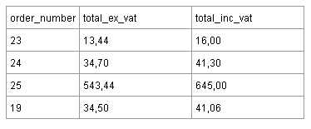
F.

Где Total_inc_vat = 119% От Total_ex_vat.

